tuần 13 tháng 11,2025 chung
CÔNG TY TNHH THỰC PHẨM MẠNH YẾN |  |  |  |  | CỘNG HÒA XÃ HỘI CHỦ NGHĨA VIỆT NAM
Đ/c: 91 Yết Kiêu - P.Tân Hưng - TP Hải Phòng |  |  |  |  | Độc Lập - Tự Do - Hạnh Phúc
SĐT: 0374.116.906 - Ms Yến

THỰC ĐƠN BÁN TRÚ TUẦN NĂM HỌC 2025 - 2026
Tuần 13 tháng 12 năm học 2025-2026
Tuần 13 ( Từ ngày 01/12 đến ngày 05/12 năm 2025 )
Thứ/ngày | STT | Món ăn | Diễn giải | Định lượng(gr) | Đơn giá | Thành Tiền | Chi phí phụ |  | TỔNG
Thứ 2/01-12 | 1 | Chả rim mắm | Chả lợn | 52 | 150,000 | 7,800 | Chất đốt | 1,000
 | 2 | Trứng xào | Trứng vịt | 40 | 63,000 | 2,520 | Nhân công | 2,000
 | 3 | Canh rau cải nấu cà ra | Cải ngọt | 30 | 18,000 | 540 | Thuế | 1,482
 |  |  | Cà ra | 7 | 155,000 | 1,085 | Khấu hao | 300
 | 4 | Cơm trắng | Gạo tẻ | 110 | 19,000 | 2,090
 | 5 |  | Rau thơm | 5.23 | 35,000 | 183
 | 6 |  | Gia vị các loại | 10 | 100,000 | 1,000
 |  | Tổng |  |  |  | 15,218 |  | 4,782 | 20,000
Thứ/ngày | STT | Món ăn | Diễn giải | Định lượng(gr) | Đơn giá | Thành Tiền | Chi phí phụ |  | TỔNG
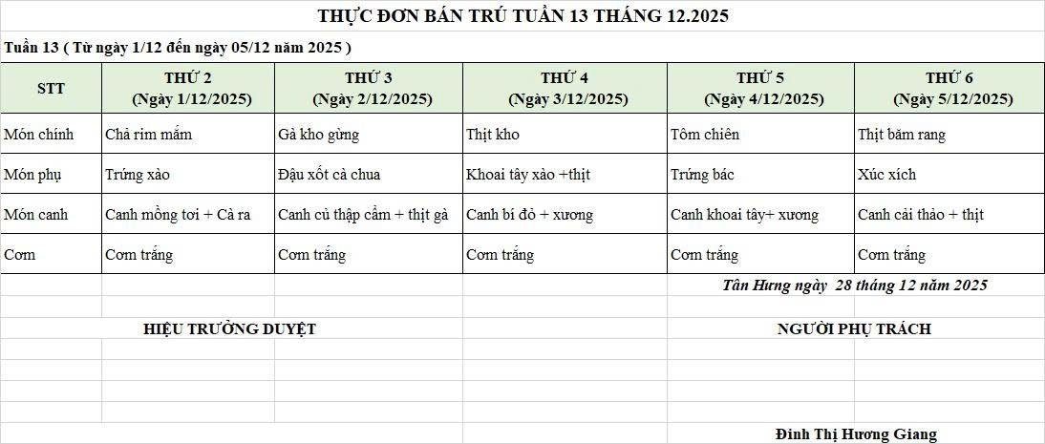
Thứ 3/ 02-12 | 1 | Gà kho gừng | Gà CN bỏ cđcc | 95 | 87,000 | 8,265 | Chất đốt | 1,000
 | 2 | Đậu xốt cà chua | Đậu rán | 50 | 32,000 | 1,600 | Nhân công | 2,000
 | 3 | Cà chua | Cà chua | 10 | 25,000 | 250 | Thuế | 1,482
 | 4 | Canh thập cẩm nấu gà | Củ quả | 55 | 18,000 | 990 | Khấu hao | 300
 |  |  | Gà CN bỏ cđcc | 10 | 87,000 | 870
 | 5 | Cơm trắng | Gạo tẻ | 110 | 19,000 | 2,090
 | 6 |  | Rau thơm | 4.36 | 35,000 | 153
 | 7 |  | Gia vị các loại | 10 | 100,000 | 1,000
 |  | Tổng |  |  |  | 15,218 |  | 4,782 | 20,000
Thứ/ngày | STT | Món ăn | Diễn giải | Định lượng(gr) | Đơn giá | Thành Tiền | Chi phí phụ |  | TỔNG
Thứ 4/03-12 | 1 | Thịt kho tầu | Thịt sấn mông vai xay | 65 | 125,000 | 8,125 | Chất đốt | 1,000
 | 2 | Khoai tây xào thịt | Khoai tây | 55 | 18,000 | 990 | Nhân công | 2,000
 |  |  | Thịt sấn mông vai xay | 10 | 125,000 | 1,250 | Thuế | 1,482
 | 3 | Canh bí đỏ nấu xương | Bí đỏ | 50 | 18,000 | 900 | Khấu hao | 300
 |  |  | Xương lợn | 8 | 87,000 | 696
 | 4 | Cơm trắng | Gạo tẻ | 110 | 19,000 | 2,090
 | 5 |  | Rau thơm | 4.78 | 35,000 | 167
 | 6 |  | Gia vị các loại | 10 | 100,000 | 1,000
 |  | Tổng |  |  |  | 15,218 |  | 4,782 | 20,000
Thứ/ngày | STT | Món ăn | Diễn giải | Định lượng(gr) | Đơn giá | Thành Tiền | Chi phí phụ |  | TỔNG
Thứ 5/04-12 | 1 | Tôm chiên | Tôm biển | 37 | 200,000 | 7,400 | Chất đốt | 1,000
 | 2 | Trứng bác cà chua | Trứng vịt | 40 | 63,000 | 2,520 | Nhân công | 2,000
 |  |  | Cà chua | 10 | 20,000 | 200 | Thuế | 1,482
 | 3 | Canh khoai tây nấu xương | Khoai tây | 55 | 18,000 | 990 | Khấu hao | 300
 |  |  | Xương lợn | 10 | 87,000 | 870
 | 4 | Cơm trắng | Gạo tẻ | 110 | 19,000 | 2,090
 | 5 |  | Rau thơm | 4 | 35,000 | 148
 | 6 |  | Gia vị các loại | 10 | 100,000 | 1,000

 |  | Tổng |  |  |  | 15,218 |  | 4,782 | 20,000
Thứ/ngày | STT | Món ăn | Diễn giải | Định lượng(gr) | Đơn giá | Thành Tiền | Chi phí phụ |  | TỔNG
Thứ 6/05-12 | 1 | Thịt băm rang | Thịt sấn mông vai xay | 63 | 125,000 | 7,875 | Chất đốt | 1,000
 | 2 | Xúc xích | Xúc xích CP | 30 | 95,000 | 2,850 | Nhân công | 2,000
 | 3 | Canh cải thảo nấu thịt | Cải thảo | 30 | 18,000 | 540 | Thuế | 1,482
 |  |  | Thịt nạc xay | 6 | 125,000 | 750 | Khấu hao | 300
 | 4 | Cơm trắng | Gạo tẻ | 110 | 19,000 | 2,090
 | 5 |  | Rau thơm | 3.22 | 35,000 | 113
 | 6 |  | Gia vị các loại | 10 | 100,000 | 1,000
 |  | Tổng |  |  |  | 15,218 |  | 4,782 | 20,000

 |  | Hiệu Trưởng Duyệt |  |  |  |  | Người Lập Thực Đơn

 |  |  |  |  |  |  | Đinh Thị Hương Giang

 |  | Tổng tiền | 100,000
 |  | 5 ngày | 5
 |  | thành tiền 1 suất | 20,000

